使い方
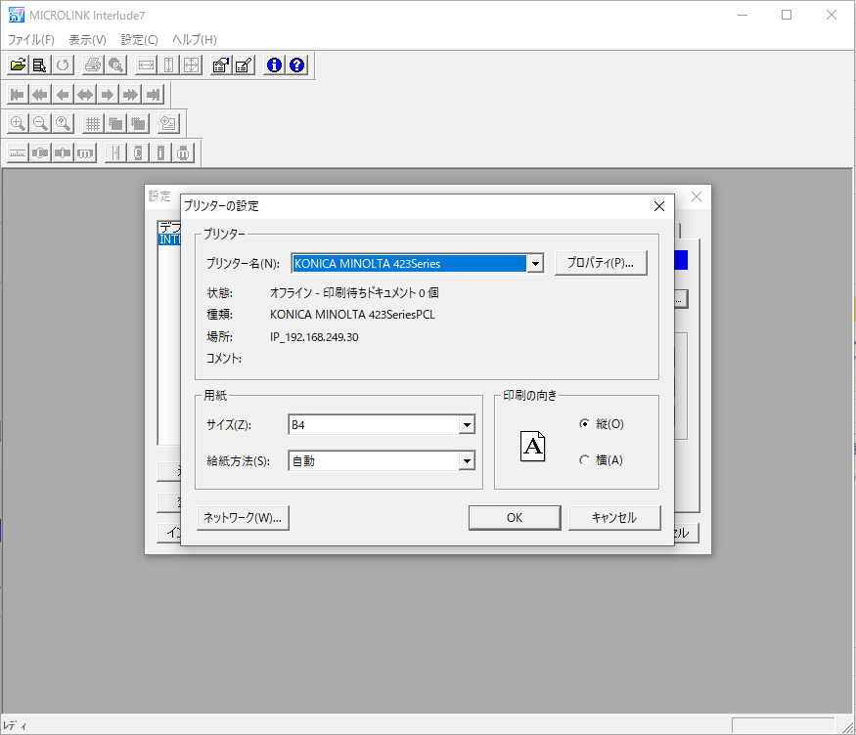
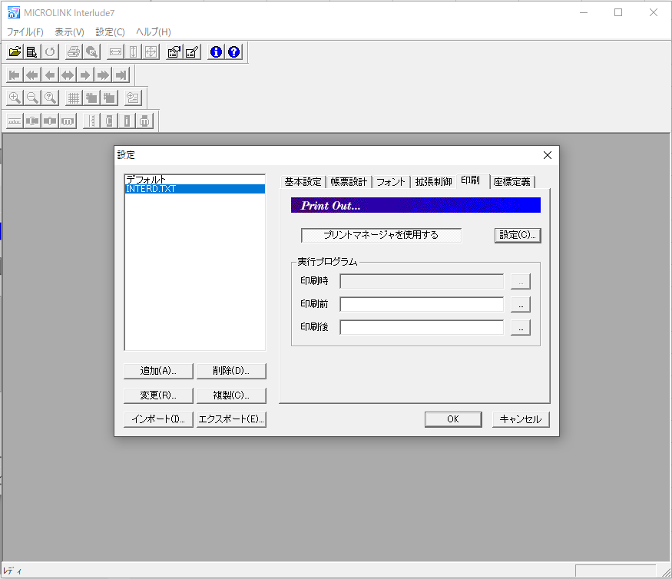
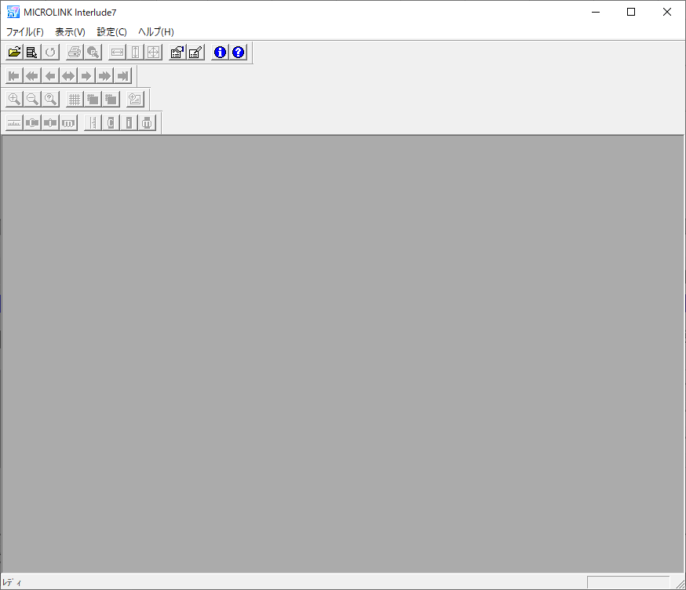
手順
1 | Interlude7を起動する（初期表示画面にしておく）


2 | AutoInterlude.ps1の前半部分のパスを書き換える
 | filePath…INTERD.TXT.iniのファイルパス
 | destinationDirectory…リネーム先のディレクトリパス
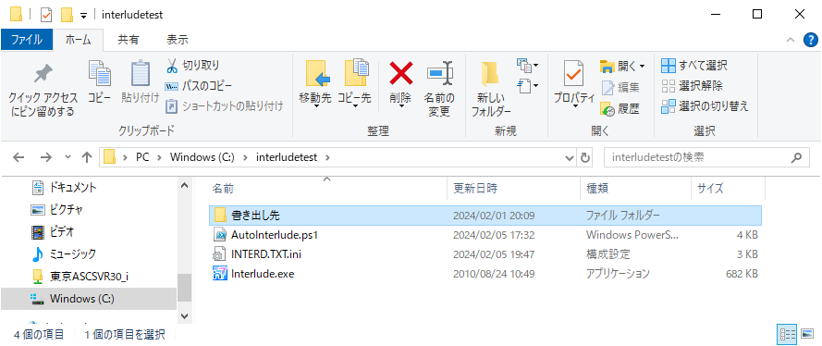
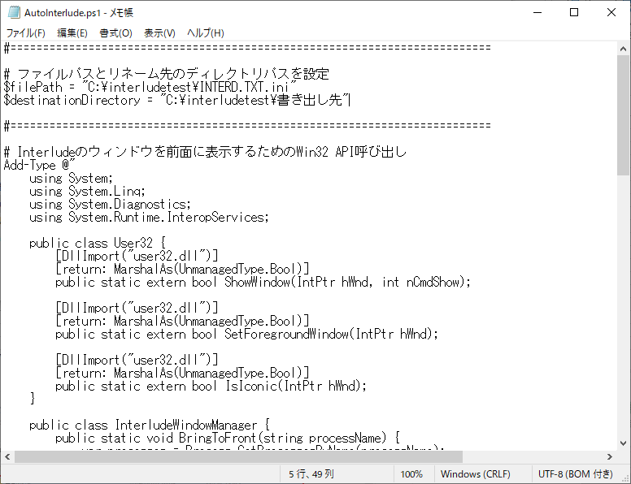

3 | 保存したps1ファイルを右クリックし「PowerShell で実行」をクリックする
 | 右のような警告が出た場合は「開く」をクリックする
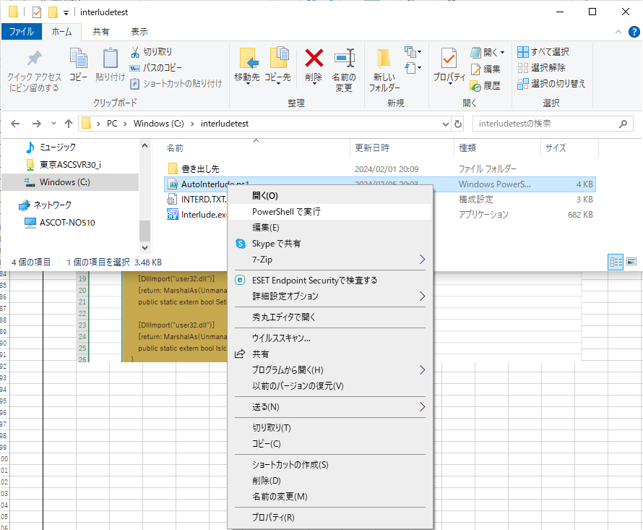
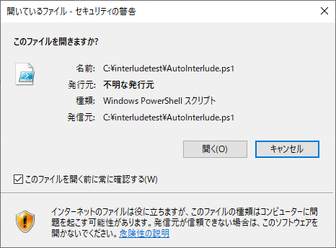

4 | Interludeが自動操作され設定画面が開く
 | このとき既に、現時点の設定値のiniファイルが書き出されている
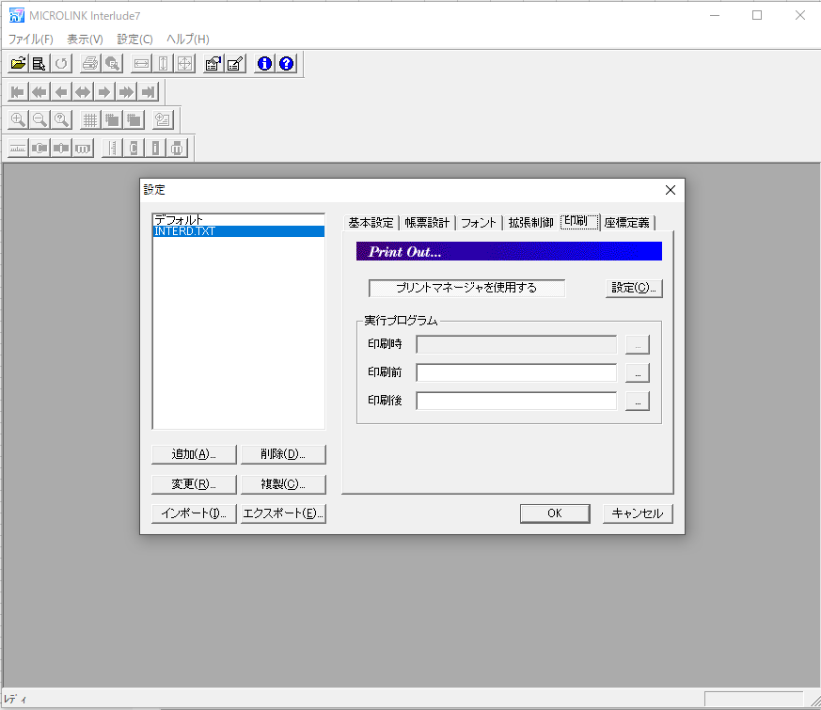
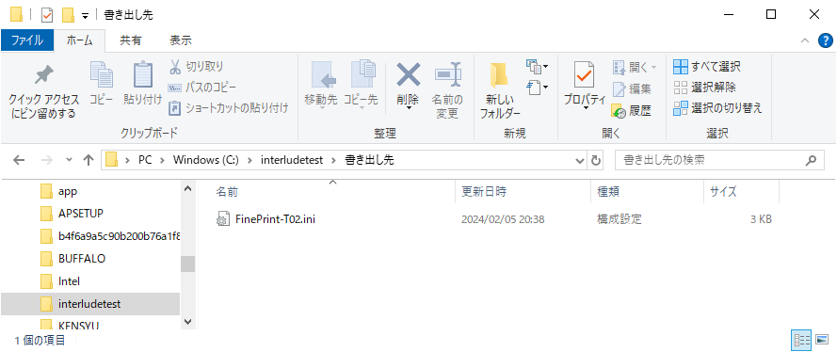

5 | プリンタの設定を書き換え、「OK」→「OK」でInterludeの初期画面に移動
 | その後、手順3に戻る

